상품제안서
가파치 폰지무지 UV암막 3단양우산 | 상품코드: F22385

 |  |  |  |  |  |  | 02-412-0044 | www.easy1.co.kr
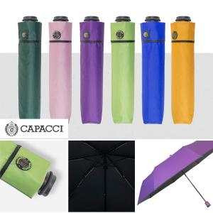

【상세/제작정보】 | <p><span style="font-size: 12pt;"><b>** 원단인쇄 사이즈- 가로 15, 세로 1 / cm기준</b></span></p><p><b><span style="font-size: 12pt;">** 손잡이인쇄 사이즈- 가로 2, 세로 1 </span><span style="font-size: 12pt;">/ cm기준​</span></b></p><p><span style="font-size: 12pt;"><b>** 배송비- 한박스 50개 / 5000원 부가세별도</b></span></p>

【인쇄/포장옵션】 | 실크, 원단 / 포장지포장

【공급단가】 | 수량 | 100~ | 300~ | 500~ | 1,000~ | 3,000~
*VAT별도 | 단가 | 8,100원 | 7,800원 | 7,500원 | 7,200원 | 7,020원

【상품 URL】 | https://dev.easy1.co.kr:443/src/goods_detail.php?gdno=22385

